Folha1
 | Sign-on Terminal -> Central

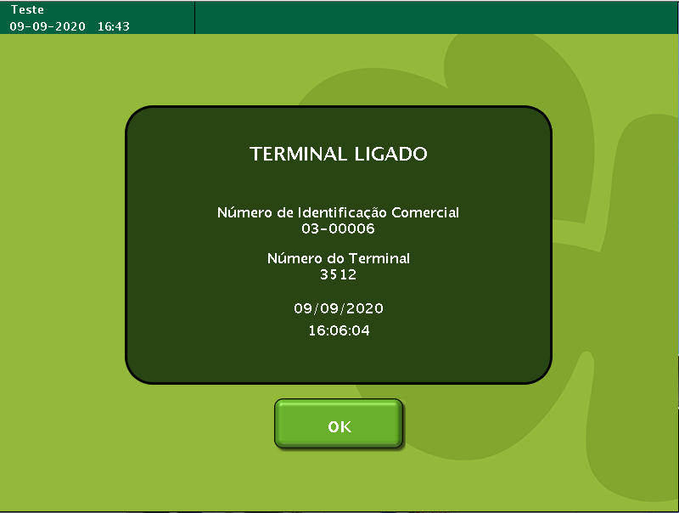
 | TestByte |  | Size | Field Contents |  | Hexadecimal | Binario | Decimal
 | Start | End
 | 1 | 1 | 1 | Control | Sequence | 2A | Control=0010 Sequence=1010 | 2 10 | Control -> x10 - Application Message Sequence ->
 | 2 | 2 | 1 | Type = 3 | Subtype = 0 | 30 | Type=0011 Subtype=0000 | Type=3 Subtype=0 | Sign-on Type = 3 Subtype = 0
 | 3 | 4 | 2 | Checksum |  | E8 7D | … | 59,517 | ….
 | 5 | 5 | 1 | Statistics (see below) |  | 00 | 00 | 0
 | 6 | 9 | 4 | Agent Number |  | 00 04 93 E6 | ….... | 300006 | Agent number (id externo do terminal)
 | 10 | 11 | 2 | Agent Pass Number |  | 00 00 | 0000 0000 0000 0000 | 0 | vêm vazio (não defenido)
 | 12 | 13 | 2 | Terminal Pass Number |  | 0F DF | 0000 1111 0000 1111 | 4063 | password do terminal
 | 14 | 21 | 8 | Terminal Hardware ID |  | 00 00 00 00 00 00 00 00 | 0 | 0 | vêm vazio (não defenido)
 | 22 | 29 | 8 | Printer Hardware ID |  | 00 00 45 39 61 10 32 16 | 010001010011100101100001000100000011001000010110 | 76112743903766
 | 30 | 37 | 8 | Reader Hardware ID |  | 00 00 00 00 00 00 00 00 | 0 | 0 | vêm vazio (não defenido)
 | 38 | 45 | 8 | Unused Hardware ID |  | 00 00 00 00 00 00 00 00 | 0 | 0 | vêm vazio (não defenido)
 | 46 | 53 | 8 | Unused Hardware ID |  | 00 00 00 00 00 00 00 00 | 0 | 0 | vêm vazio (não defenido)
 | 54 | 61 | 8 | Unused Hardware ID |  | 00 00 00 00 00 00 00 00 | 0 | 0 | vêm vazio (não defenido)
 | 62 | 65 | 4 | CPU ROM Revision |  | 00 00 00 00 | 0 | 0 | vêm vazio (não defenido)
 | 66 | 69 | 4 | Printer ROM Revision |  | 31 2E 36 32 | 00110001001011100011011000110010 | 825112114 | Ver se pode confirmar este valor
 | 70 | 73 | 4 | Reader ROM Revision |  | 6E 6F 6E 65 | 01101110011011110110111001100101 | 1852796517 | Ver se pode confirmar este valor
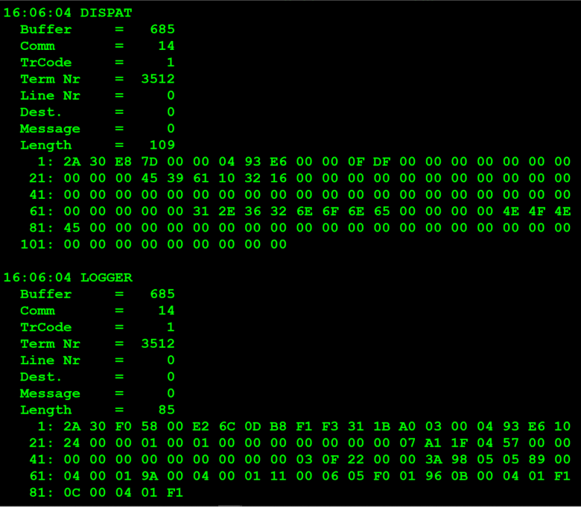
 | 74 | 77 | 4 | Terminal Well-Board ID |  | 00 00 00 00 | 0 | 0 | 0
 | 78 | 81 | 4 | Unused ROM revision |  | 4E 4F 4E 45 | 01001110010011110100111001000101 | 1313820229 | Não devia ter valor…
 | 82 | 85 | 4 | Unused ROM Revision |  | 00 00 00 00 | 0 | 0 | vêm vazio (não defenido)
 | 86 | 89 | 4 | Unused ROM Revision |  | 00 00 00 00 | 0 | 0 | vêm vazio (não defenido)
 | 90 | 93 | 4 | Unused ROM Revision |  | 00 00 00 00 | 0 | 0 | vêm vazio (não defenido)
 | 94 | 97 | 4 | Unused ROM Revision |  | 00 00 00 00 | 0 | 0 | vêm vazio (não defenido)
 | 98 | 101 | 4 | Unused ROM Revision |  | 00 00 00 00 | 0 | 0 | vêm vazio (não defenido)
 | 102 | 105 | 4 | Unused ROM Revision |  | 00 00 00 00 | 0 | 0 | vêm vazio (não defenido)
 | 106 | 109 | 4 | Unused ROM Revision |  | 00 00 00 00 | 0 | 0 | vêm vazio (não defenido)

 | 1.1 Sign-on Central Terminal

 | TestByte |  | Size | Field Contents |  | Hexadecimal | Binario | Decimal
 | Start | End
 | 1 | 1 | 1 | Control | Sequence | 2A | Control=0010 Sequence=1010 | 2 10 | Control -> x10 - Application Message Sequence ->
 | 2 | 2 | 1 | Type = 3 | Subtype = 0 | 30 | Type=0011 Subtype=0000 | Type=3 Subtype=0 | Sign-on Type = 3 Subtype = 0
 | 3 | 4 | 2 | Checksum |  | F0 58 | 1111000001011000 | 61528
 | 5 | 7 | 3 | Time |  | 00 E2 6C | 1110001001101100 | 57964 | tempo (hh:mm:ss)->16:06:04
 | 8 | 9 | 2 | Terminal Number |  | 0D B8 | 110110111000 | 3512 | Terminal Number (numero interno do Millennium correspondente há linha/row do ficheiro ASF.FIL)
 | 10 | 11 | 2 | Application Revision |  | F1 F3 | 1111000111110011 | 61939 | Ver se pode confirmar este valor
 | 12 | 12 | 1 | Sign-on Count |  | 31 | 00110001 | 49 | Ver este valor... pensava-se que fosse o numero de tentativas para o sign-on
 | 13 | 14 | 2 | CDC Date |  | 1B A0 | 0001101110100000 | 7072 | numero de dias que passaram desde 01/05/2020 -> (56/62) -> 7072+62 -> 7134 <-> 7141
 | 15 | 15 | 1 | Current Day of the Week (1=Mon, 2=Tues, etc.) |  | 03 | 0011 | 3 | 3=Wednesday
 | 16 | 19 | 4 | Agent Number |  | 00 04 93 E6 | 01001001001111100110 | 300006 | Agent number (numero externo do id do terminal 0300006)
 | 20 | 20 | 1 | Clerk ID | Terminal Language | 10 | Clerk ID=0001 Terminal Language=0000 | Clerk ID=1 Terminal Language=0 | confirmar qual é nibble mais significativo pois parece estar trocado ou é na documentação que o terminal Language está incorrecto | Terminal Language: 0 = English. 1 = Portuguese.
 | 21 | 22 | 2 | Terminal Option Flags (see note) |  | 24 00 | 0010 0100 | 36 | x2000 = Test Mode On x0400 = Display Bet Details on Reprint
 | 23 | 24 | 2 | Wager Units |  | 00 01 | 1 | 1
 | 25 | 26 | 2 | Validation Units (online only) |  | 00 01 | 1 | 1
 | 27 | 28 | 2 | CDU text revision |  | 00 00 | 0 | 0 | 0
 | 29 | 32 | 4 | Red Min |  | 00 00 00 00 | 0 | 0 | valor minimo 0
 | 33 | 36 | 4 | Red Max |  | 00 07 A1 1F | 01111010000100011111 | 499 999 | valor mâximo 499.999
 | 37 | 38 | 2 | Second Teller Password |  | 04 57 | 010001010111 | 1111 | Password de Administrador/Gerente
 | 39 | 40 | 2 | Not used |  | 00 00 | 0 | 0 | não definido (não usado)
 | 41 | 48 | 8 | Not used |  | 00 00 00 00 00 00 00 00 | 0 | 0 | não definido (não usado)
 | 49 | 52 | 4 | Euro Currency Conversion Rate |  | 00 03 0F 22 | 00110000111100100010 | 200482 | parece correcto um euro são 200 centimos com algumas casas decimais
 | 53 | 56 | 4 | Amount Limit for CDU |  | 00 00 3A 98 | 0011101010011000 | 15000 | montante é o valor de prémio máximo que pode ser apresentado no CDU (ecrâ do terminal) ter em conta o valor em centimos é -> 150,00 euros

 | Fields following Number of Games are repeated by the Number of Games. |  |  |  |  |  |  |  |  | # | Game Name | Game Type | Game Index | Game Type (*)/Index (**) Byte
 | 57 | 57 | 1 | Total Number of Games |  | 05 | 0101 | 5 | 5 jogos | 1 | Euromilhões | 17 | 1 | x89
 | 58 | 58 | 1 | Number of Games |  | 05 | 0101 | 5 | 5 jogos | 2 | M1lhão | 19 | 2 | x9A
59 | N | n | 1 | Game Type* | Game Index** | 89 | Game Type*=10001 Game Index**=001 | Game Type=17 Game Index=1 | X89 = Euromilhões | 3 | Totobola Normal | 2 | 1 | x11
60-61 | n+1 | n+2 | 2 | Game Option Flags |  | 00 04 | 0100 | 4 | x0004=Control Rev. Present->2 bytes to follow | 4 | Joker | 4 | 1 | x21
62-63 | n+3 | n+4 | 2 | Control Revision |  | 00 01 | 1 | 1 | confirmar se está correto… | 5 | Totoloto Sábado | 1 | 3 | x0B
64-65 | n+5 | n+6 | 2 | Game Text Revision |  | 9A 00 | 1001101000000000 | 39424 | confirmar se está correto… | 6 | Totoloto Quarta | 1 | 4 | x0C
66-67 | n+7 | n+8 | 2 | Ticket Marketing Text Revision |  | 04 00 | 010000000000 | 1024 |  | 7 | Lotaria Clássica | 16 | 1 | x81
 |  |  |  |  |  |  |  |  |  | 8 | Lotaria Popular | 16 | 2 | x82
68-69 | 2 bytes to follow |  |  |  |  | 01 11 |  |  |  | 9 | Totobola Extra 1 | 2 | 3 | x13

64 | N | n | 1 | Game Type* | Game Index** | 9A | Game Type*=10011 Game Index**=010 | Game Type*=19 Game Index**=2 | X9A = M1lhão | * Game type: 5 most high bits from type/index byte.
65-66 | n+1 | n+2 | 2 | Game Option Flags |  | 00 04 | 0100 | 4 | x0004=Control Rev. Present->2 bytes to follow | ** Game index: 3 most low bits
67-68 | n+3 | n+4 | 2 | Control Revision |  | 00 01 | 1 | 1 | confirmar se está correto…
73-74 | n+5 | n+6 | 2 | Game Text Revision
75-76 | n+7 | n+8 | 2 | Ticket Marketing Text Revision
 |  |  |  |  |  | 11 00 06 05 F0 01 96
69 | N | n | 1 | Game Type* | Game Index** | 11 | Game Type*=00010 Game Index**=001 | Game Type*=2 Game Index**=1 | X11 = Totobola Normal
70-71 | n+1 | n+2 | 2 | Game Option Flags |  | 00 06 | 0110 = X04+X02 |  | x0004 = Control Rev. Present -> 2 (bytes to follow) x0002 = Text Rev. Present -> 2 (bytes to follow)
72-73 | n+3 | n+4 | 2 | Control Revision |  | 05 F0
74-75 | n+5 | n+6 | 2 | Game Text Revision |  | 01 96
84-85 | n+7 | n+8 | 2 | Ticket Marketing Text Revision
 |  |  |  |  |  |  |  |  |  | Games
74 | N | n | 1 | Game Type* | Game Index** | 0B | Game Type*= 00001 Game Index**= 011 | Game Type*= 1 Game Index**= 3 | X0B = Totoloto Sábado | Euromilhões
75-76 | n+1 | n+2 | 2 | Game Option Flags |  | 00 04 |  |  | x0004=Control Rev. Present->2 bytes to follow | M1lhão
77-78 | n+3 | n+4 | 2 | Control Revision |  | 01 F1 |  |  |  | Totobola Normal
82-83 | n+5 | n+6 | 2 | Game Text Revision |  |  |  |  |  | Totoloto Sábado
84-85 | n+7 | n+8 | 2 | Ticket Marketing Text Revision |  |  |  |  |  | Totoloto Quarta

79 | N | n | 1 | Game Type* | Game Index** | 0C | Game Type*=00001 Game Index**=100 | Game Type*= 1 Game Index**= 4 | X0C = Totoloto Quarta
75-76 | n+1 | n+2 | 2 | Game Option Flags |  | 00 04 |  |  | x0004=Control Rev. Present->2 bytes to follow
77-78 | n+3 | n+4 | 2 | Control Revision |  | 01 F1
82-83 | n+5 | n+6 | 2 | Game Text Revision
84-85 | n+7 | n+8 | 2 | Ticket Marketing Text Revision

 | Sequence: serve para identificar um único pedido, num retry a sequence será igual, proventura no caso que se falhe a energia após fazer um sign-on ao voltar a fazer sign-on seja a mesma sequence (testar com um rebote do terminal)

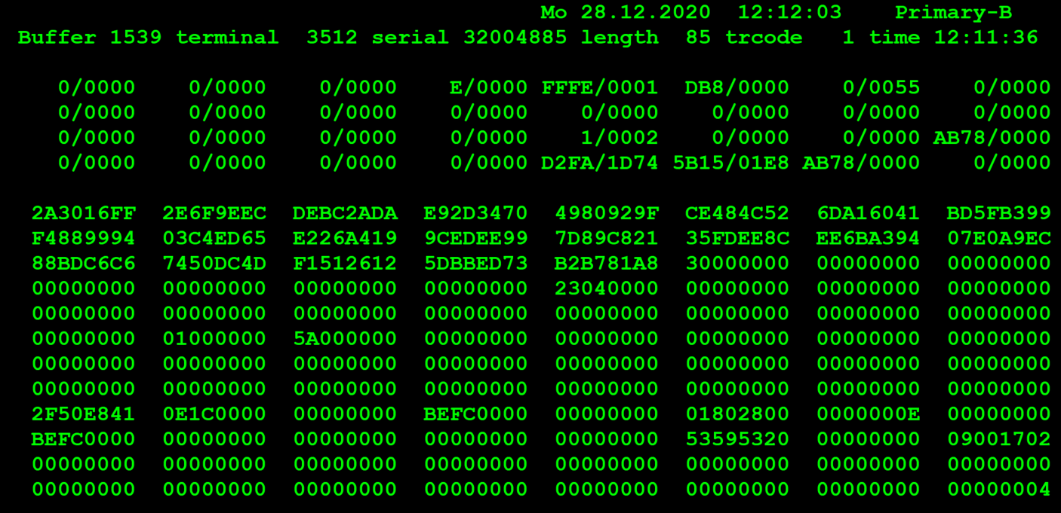

 |  | 6F 9E EC DE | 2E
 |  |  |  | 9E 6F 2E

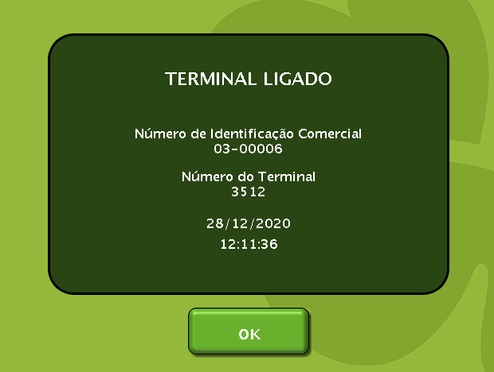
 | TestByte |  | Size | Field Contents |  | Hexadecimal | Binario | Decimal
 | Start | End |  |  |  |  | 10 - Application Message
 | 1 | 1 | 1 | Control | Sequence | 2A | Control=0010 Sequence=1010
 | 2 | 2 | 1 | Type = 3 | Subtype = 0 | 30 | Type=0011 SubType=0000 | Type=3 SubType=0
 | 3 | 4 | 2 | Checksum |  | 16 FF | 0001011011111111 | 5887
 | 5 | 7 | 3 | Time |  | 2E 6F 9E |  | 3043230
 | 8 | 9 | 2 | Terminal Number |  | EC DE |  | 60638
 | 10 | 11 | 2 | Application Revision
 | 12 | 12 | 1 | Sign-on Count
 | 13 | 14 | 2 | CDC Date
 | 15 | 15 | 1 | Current Day of the Week (1=Mon, 2=Tues, etc.)
 | 16 | 19 | 4 | Agent Number |  | F7 B8 92 9F
 | 20 | 20 | 1 | Clerk ID | Terminal Language
 | 21 | 22 | 2 | Terminal Option Flags (see note)
 | 23 | 24 | 2 | Wager Units
 | 25 | 26 | 2 | Validation Units (online only)
 | 27 | 28 | 2 | CDU text revision
 | 29 | 32 | 4 | Red Min
 | 33 | 36 | 4 | Red Max
 | 37 | 38 | 2 | Second Teller Password
 | 39 | 40 | 2 | Not used
 | 41 | 48 | 8 | Not used
 | 49 | 52 | 4 | Euro Currency Conversion Rate
 | 53 | 56 | 4 | Amount Limit for CDU

